Sheet1
采购配置清单
序号 | 采购货物名称 | 规格或配置技术参数 | 单位 | 采购数量 | 市场单价（元） | 合计（元） | 备注 | 参考品牌型号 | 参考样式
1 | 马桶盖配件：固定螺栓 | 型号：5号45，底座直径45mm，安装孔：14mm-19mm | 个 | 100 | 25 | 2500 |  | 国优 | 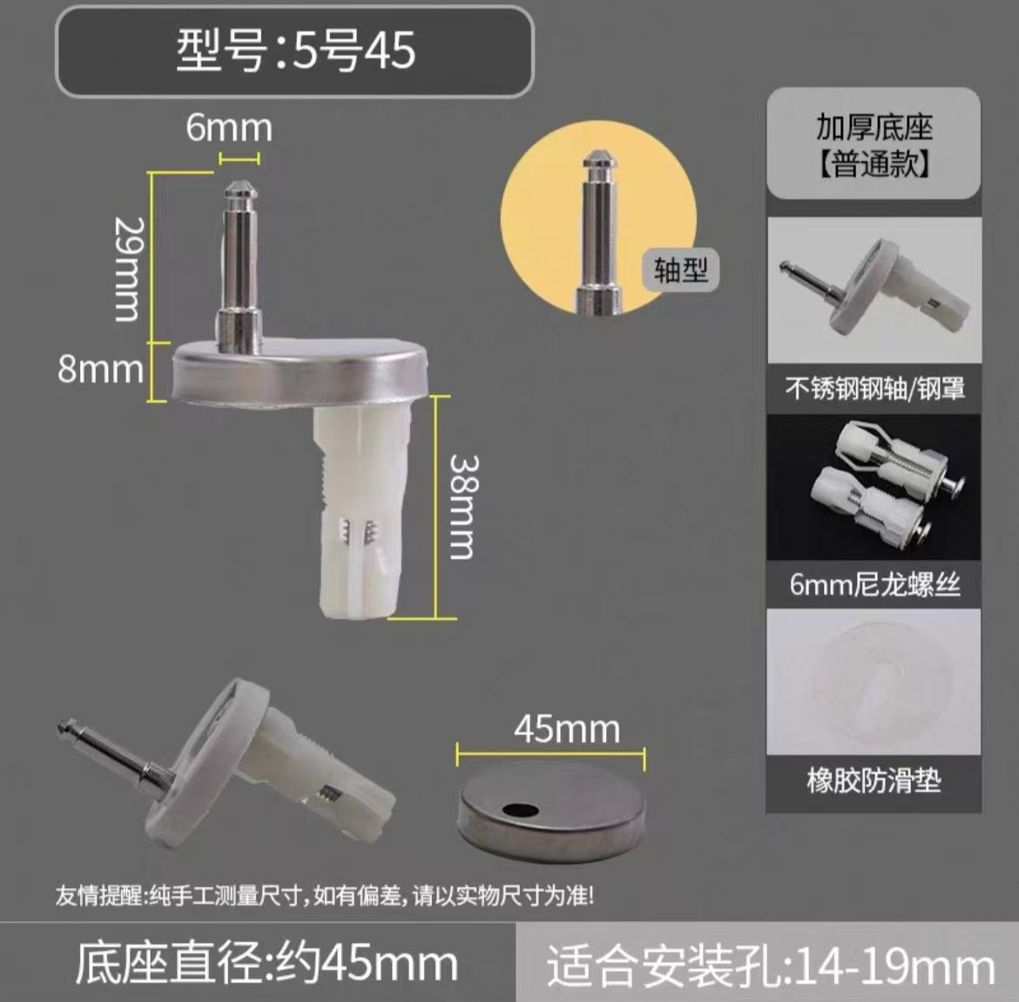
2 | 水龙头配件：合金白板把手 | 高28mm，宽31mm（配安装螺丝、装饰盖） | 个 | 50 | 6.5 | 325 |  | 国优 | 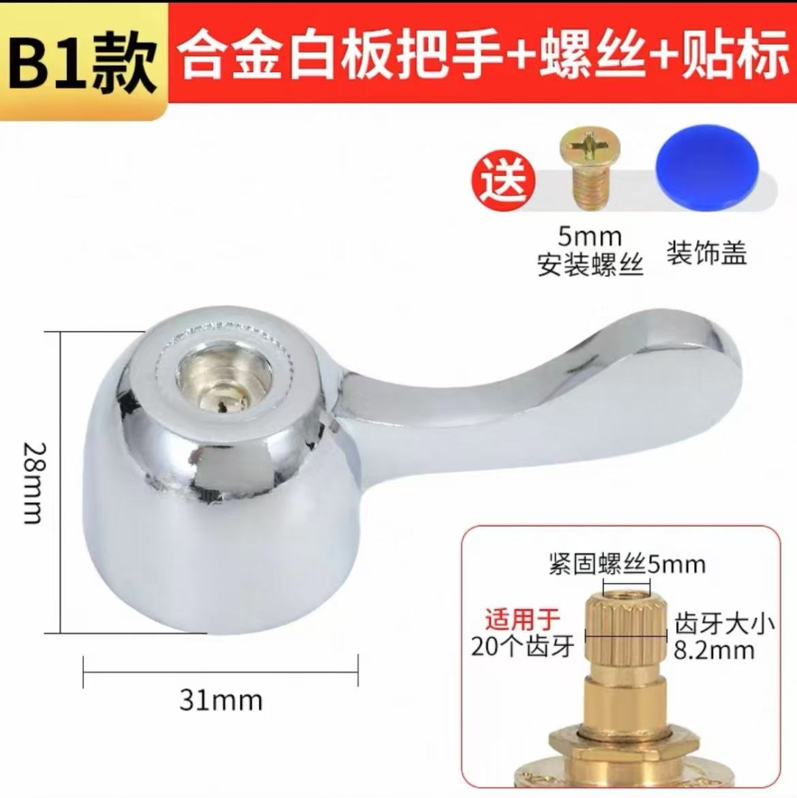
3 | 圆柄四刃钻头 | 规格：6X100X160十字钻头 | 根 | 4 | 8.5 | 34 |  | 博世
4 | 圆柄四刃钻头 | 规格：10X100X160十字钻头 | 根 | 2 | 10 | 20 |  | 博世
5 | 圆柄四刃钻头 | 规格：16X100X160十字钻头 | 根 | 2 | 21 | 42 |  | 博世
6 | 圆柄四刃钻头 | 规格：22X400X450十字钻头 | 根 | 1 | 185 | 185 |  | 博世 | 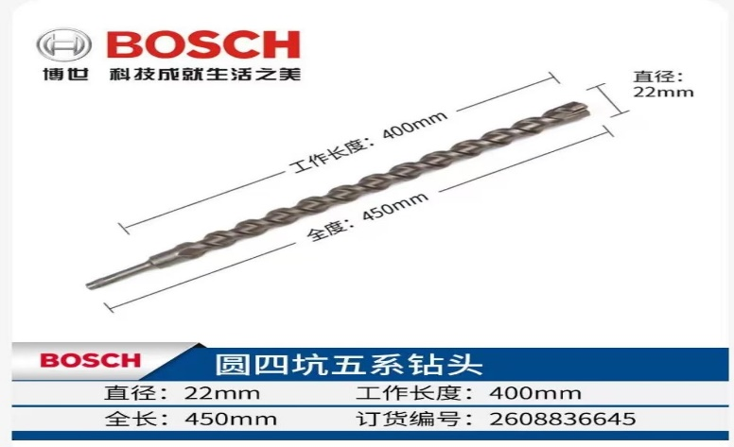
7 | 304薄头120度十字螺丝 | 厚度2mm，螺纹直径5mm，长度8mm；500颗/袋 | 袋 | 1 | 220 | 220 |  | 国优 | 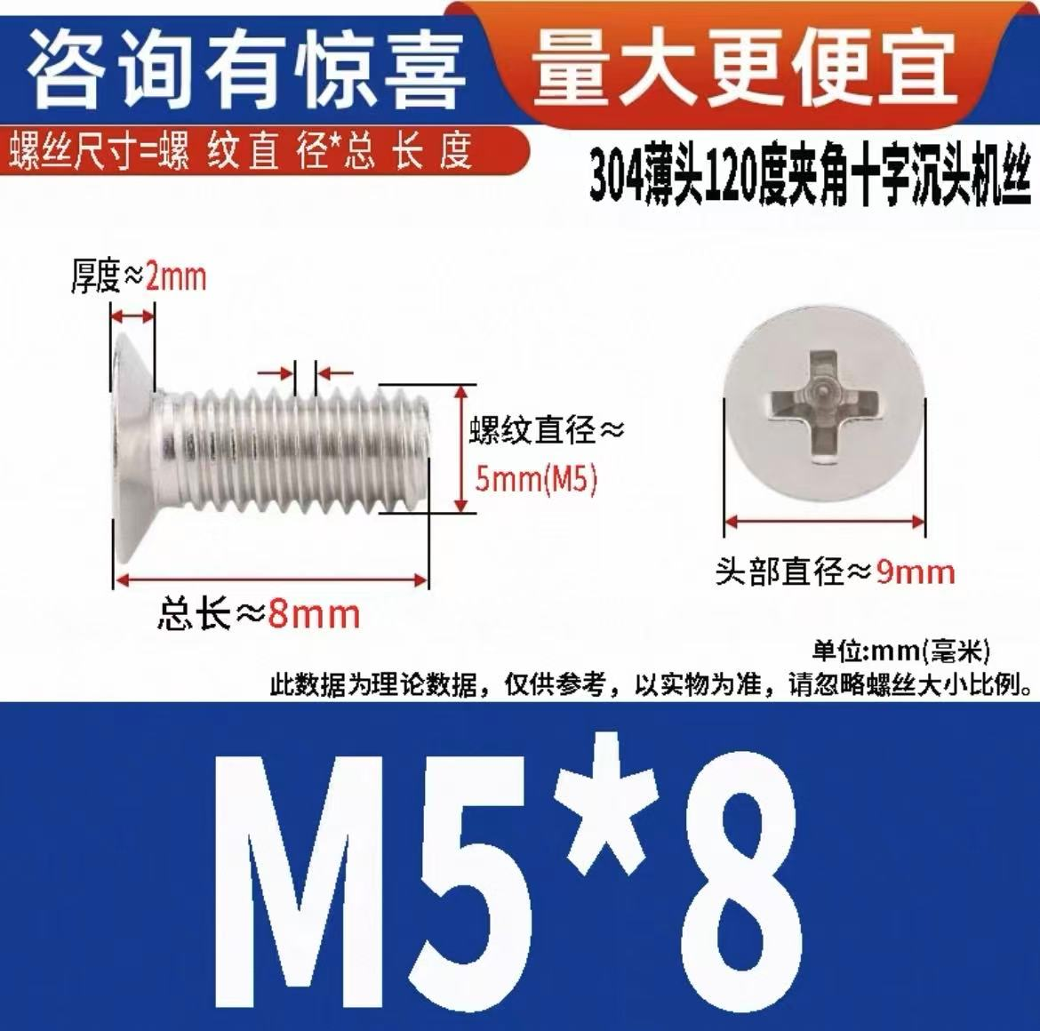
8 | 304薄头120度十字螺丝 | 厚度2mm，螺纹直径5mm，长度10mm；500颗/袋 | 袋 | 1 | 230 | 230 |  | 国优
9 | 304薄头120度十字螺丝 | 厚度2mm，螺纹直径5mm，头部直径9mm，长度12mm；500颗/袋 | 袋 | 1 | 235 | 235 |  | 国优 | 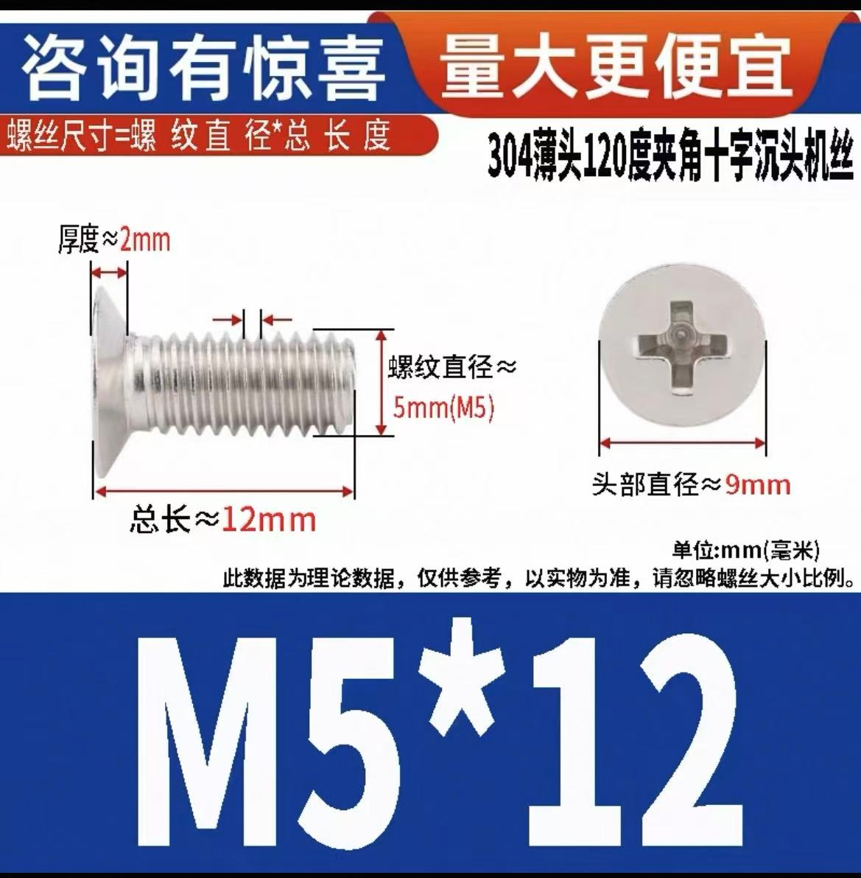
10 | 多功能松绣润滑剂 | 400ML | 瓶 | 10 | 12 | 120 |  | 三和 | 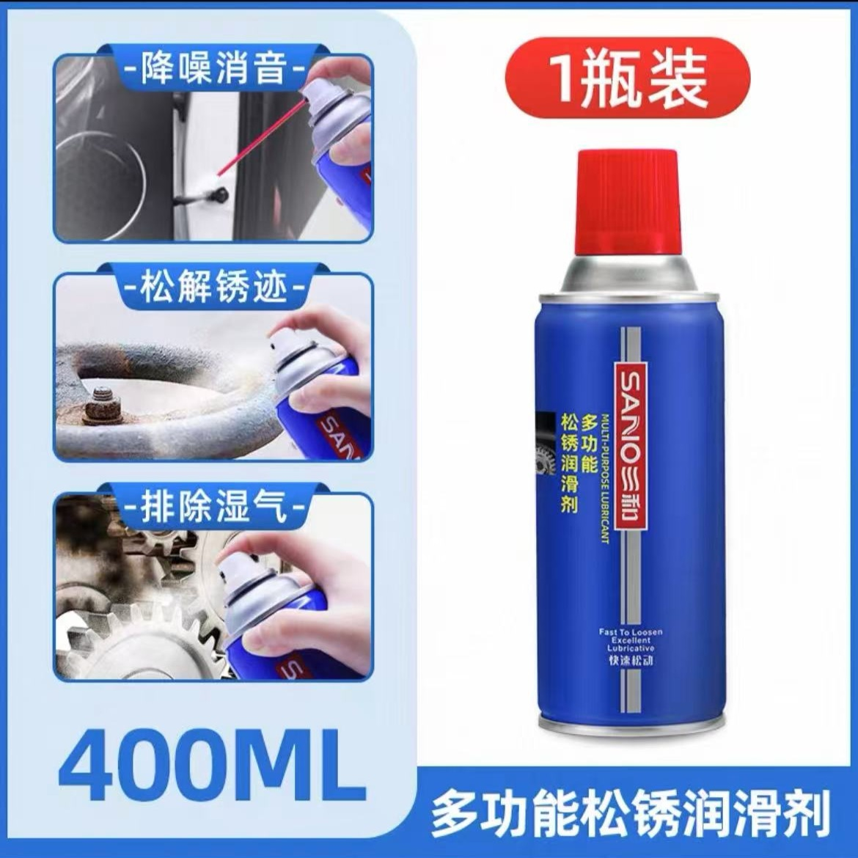
11 | 吊顶三角龙骨 | 厚度0.3mm，宽度2.6mm，长度3米 | 条 | 30 | 10 | 300 |  | 国优 | 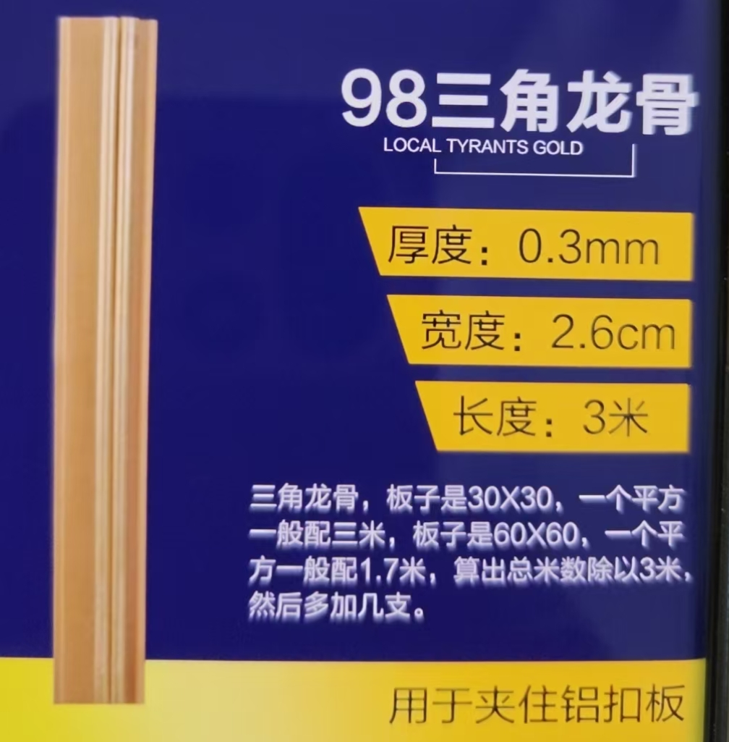
12 | 三角龙骨挂片 | 卡槽27mm，长度87mm | 个 | 40 | 10 | 400 |  | 国优 | 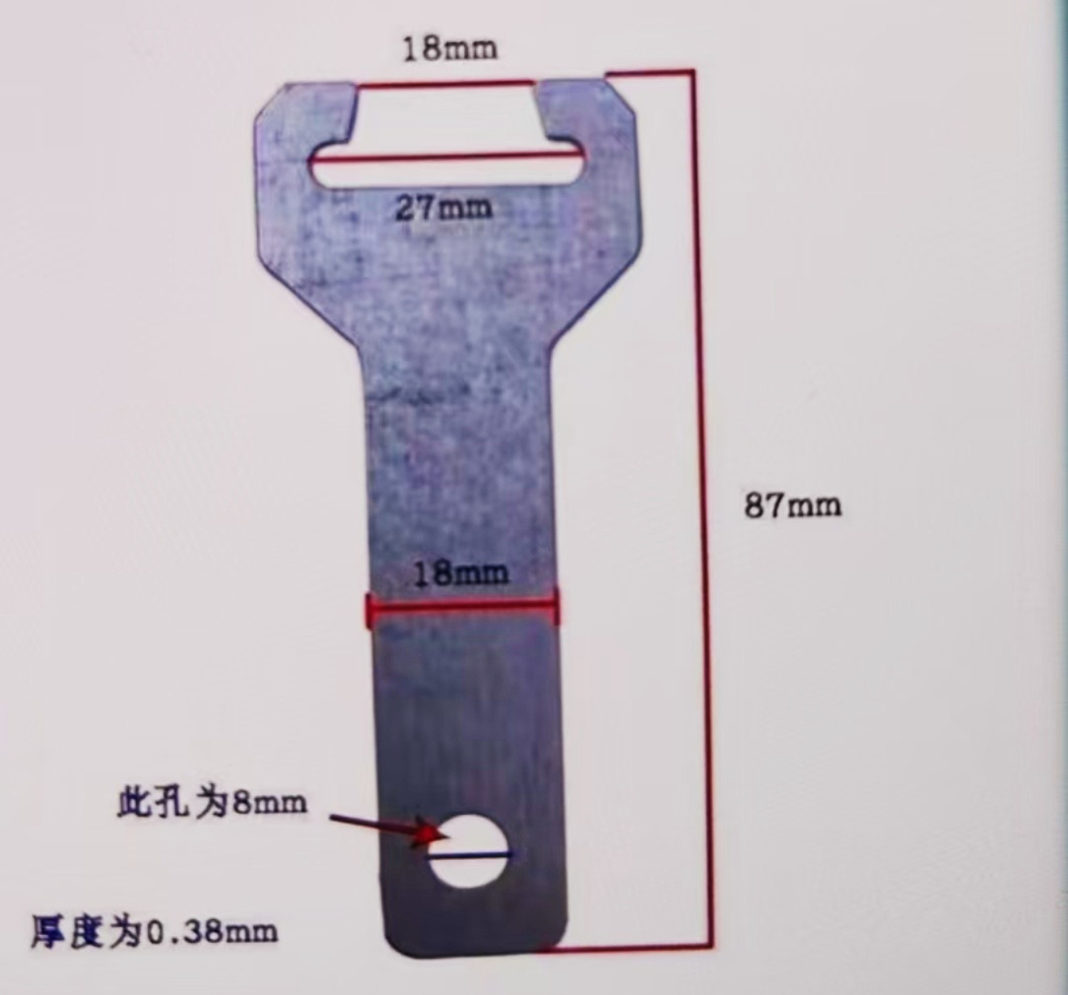
13 | 马桶水箱进水阀 | 通用款 | 个 | 60 | 32 | 1920 |  | 国优 | 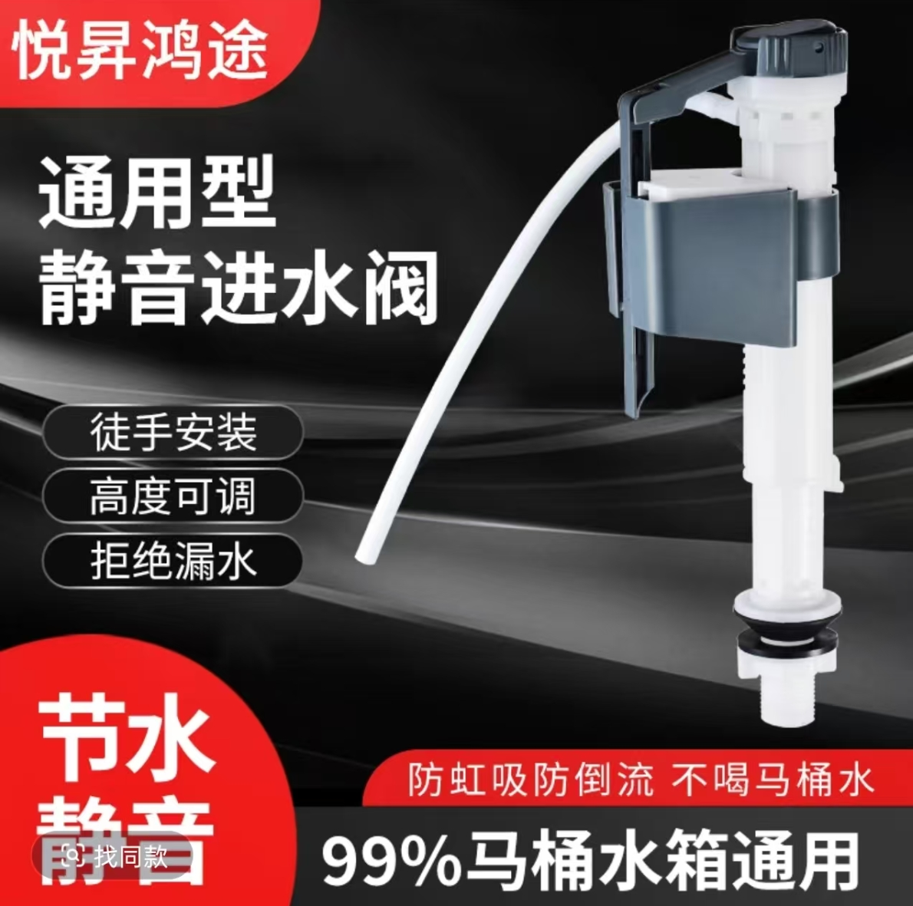
14 | 电接点压力表 | 注油耐震款，0-2.5Mpa，螺纹直径M20*1.5 | 个 | 3 | 115 | 345 |  | 国优 | 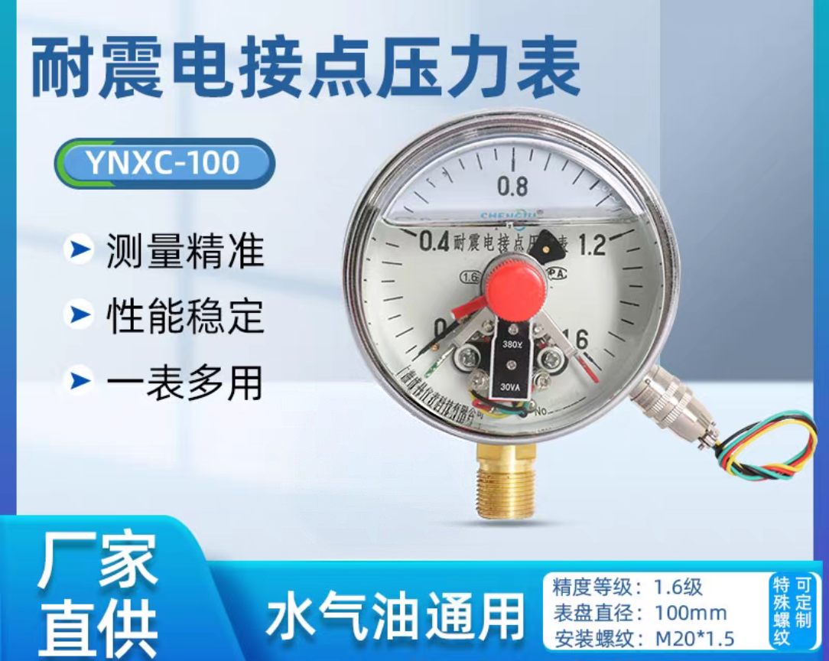
15 | 立式上进下出水表 | 进出管口直径15mm | 个 | 1 | 45 | 45 |  | 联塑 | 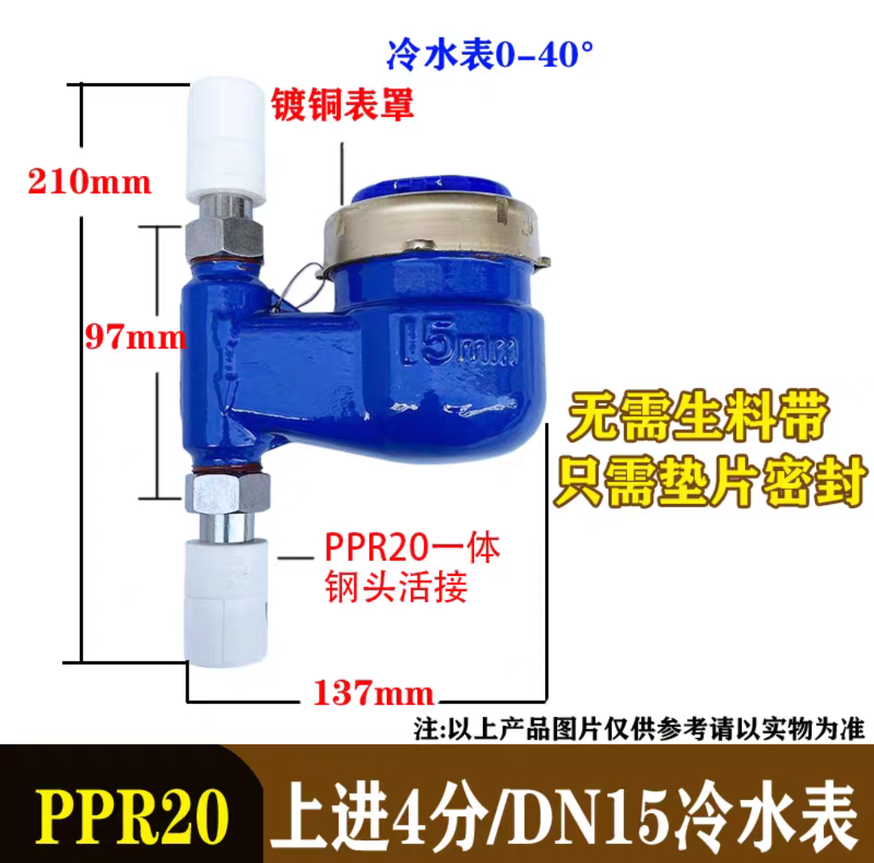
16 | 小型断路器 | 1P,16A | 个 | 100 | 8 | 800 |  | 德力西、正泰 | 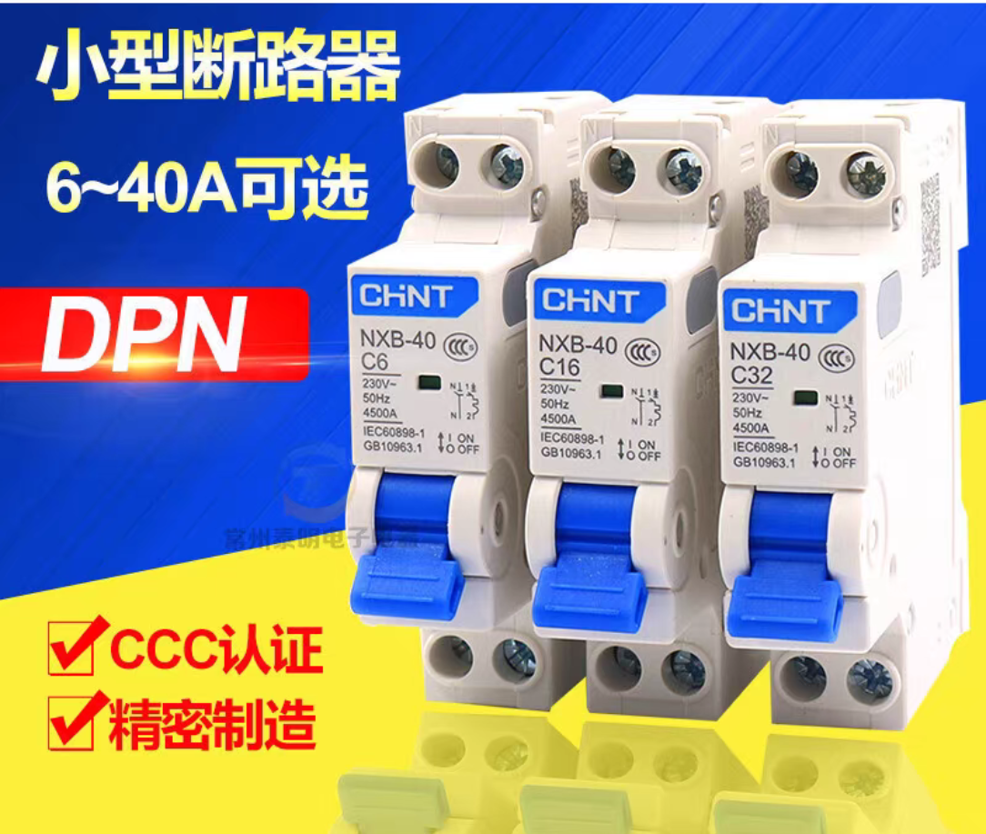
17 | 嵌入式筒灯 | 功率8-10W，色温6500K，规格4寸,开孔尺寸100mm | 个 | 200 | 15 | 3000 |  | 三雄极光、欧普、雷士、公牛 | 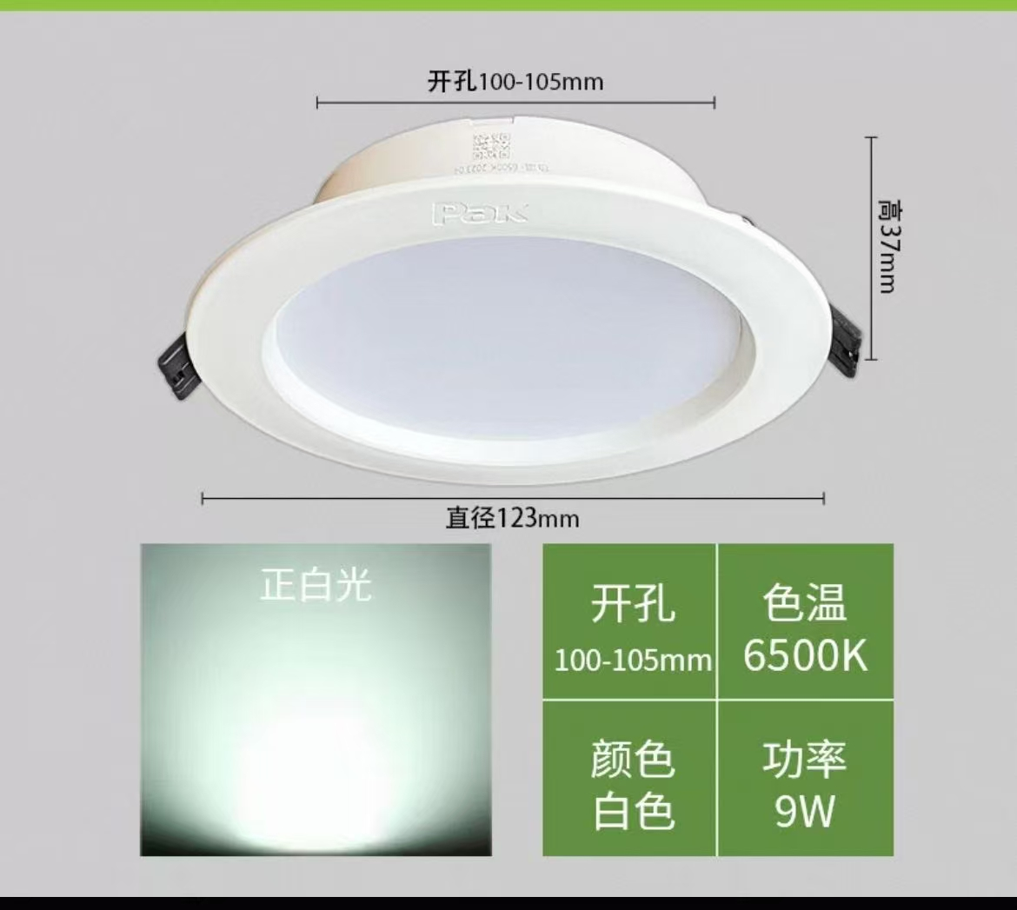
18 | 单相电度表 | 40A，承载功率8800W，适配线径10mm² | 个 | 2 | 45 | 90 |  | 正泰 | 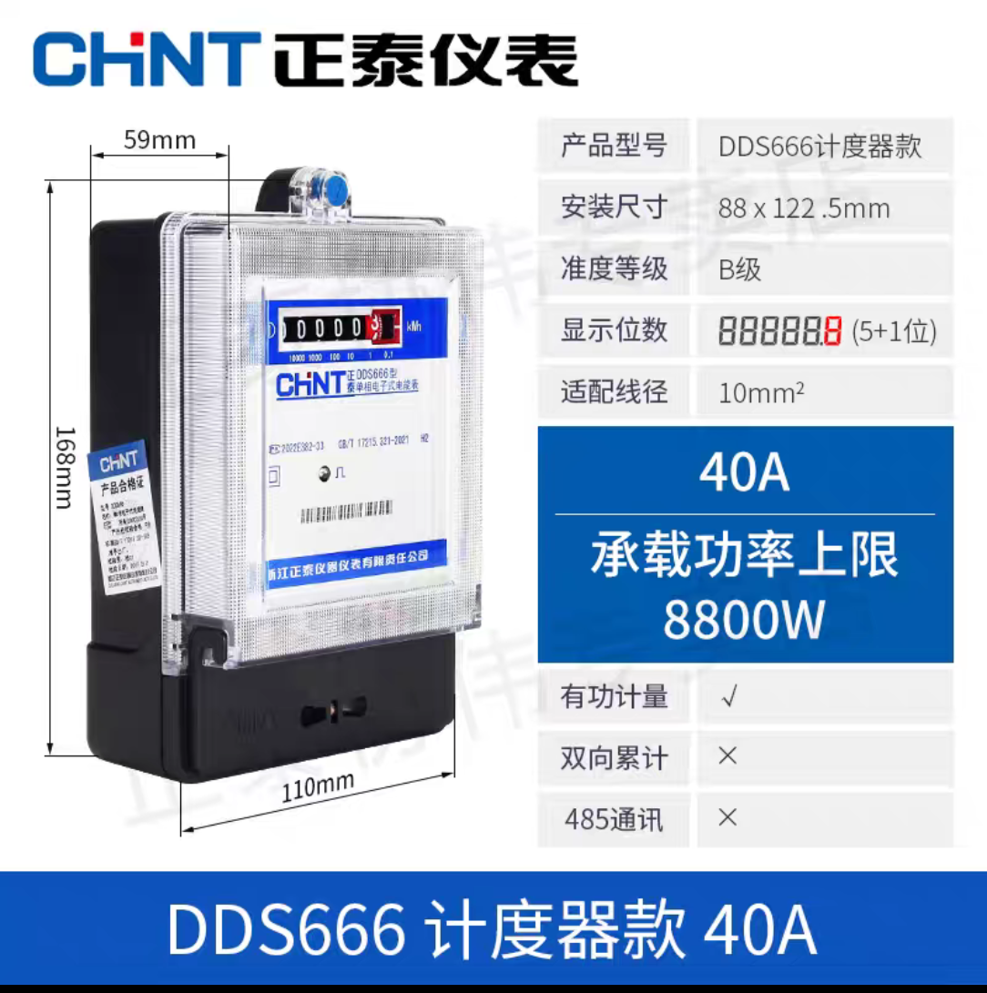
19 | 明装一开单控开关 | 87.5mm*87.5mm | 个 | 10 | 10 | 100 |  | 公牛 | 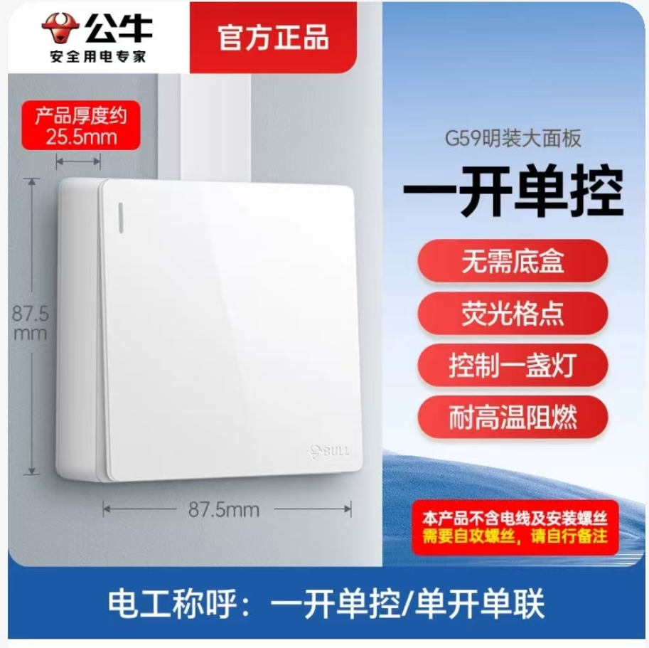
20 | 暗装一开单控开关 | 86mm*86mm | 个 | 10 | 13 | 130 |  | 公牛 | 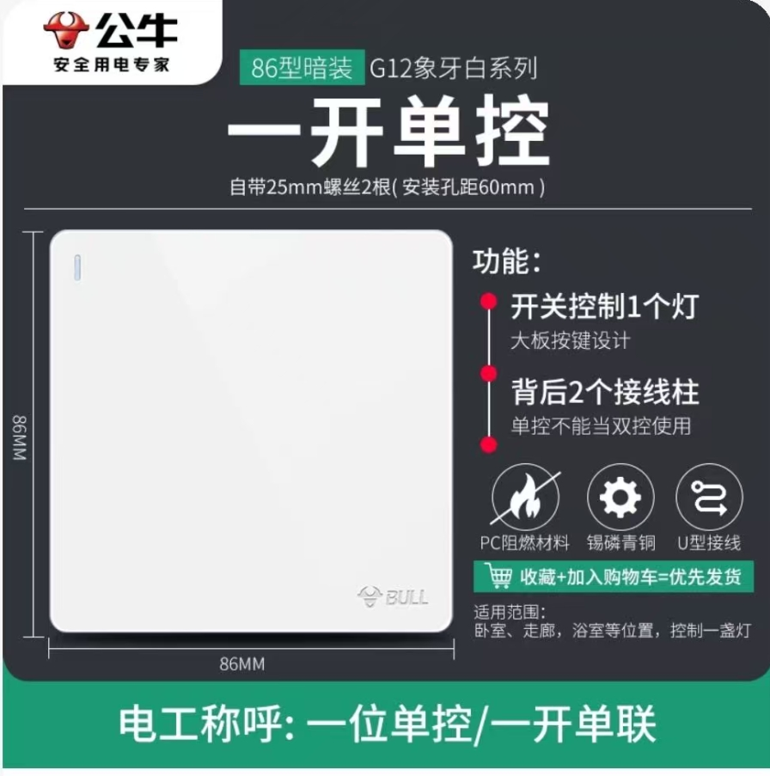
21 | 暗装三位单控开关 | 86mm*86mm | 个 | 20 | 23 | 460 |  | 公牛
22 | 双孔面盆冷热水二合一水龙头 | 全铜加厚，中心孔距10cm | 个 | 20 | 85 | 1700 |  | 箭牌、九牧王，联塑 | 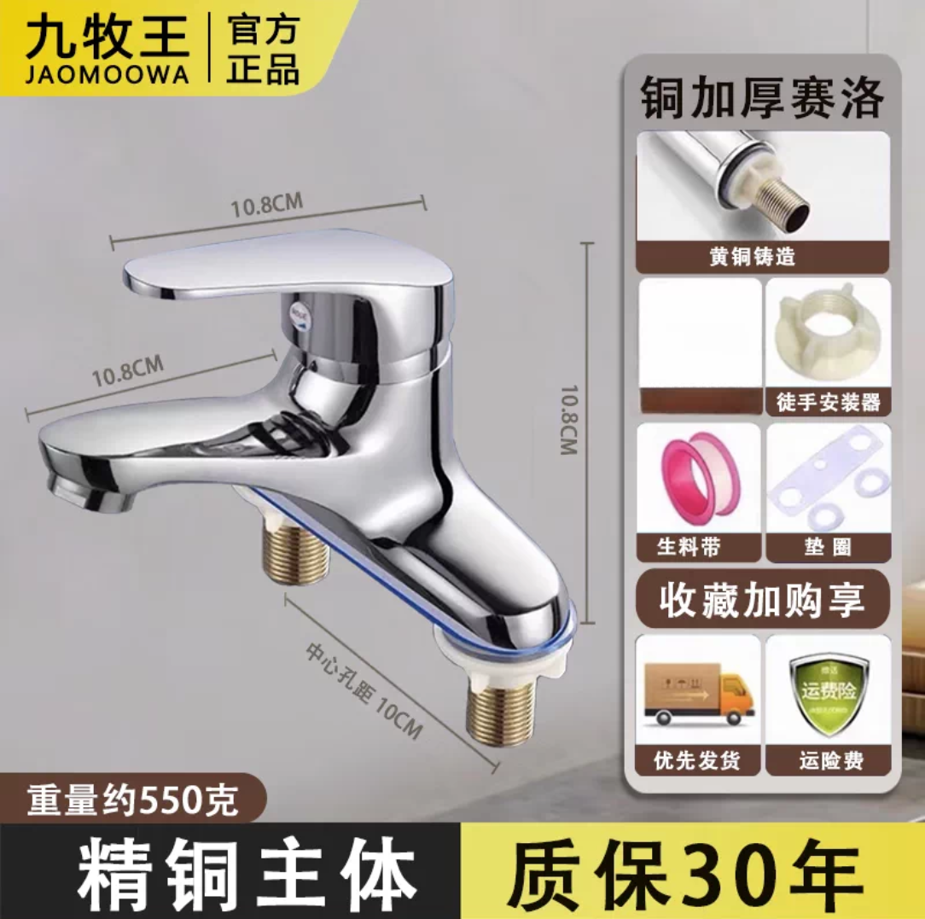
23 | 25转6分外牙直接 | PVC材质 | 个 | 2 | 4 | 8 |  | 联塑、日丰
24 | 25弯头 | PVC材质 | 个 | 4 | 3 | 12 |  | 联塑、日丰
25 | 25直接 | PVC材质 | 个 | 2 | 2 | 4 |  | 联塑、日丰
26 | 25盖帽堵头 | PVC材质 | 个 | 2 | 2 | 4 |  | 联塑、日丰
27 | 20水阀 | PPR材质 | 个 | 5 | 20 | 100 |  | 联塑、日丰
28 | 20转6分内牙弯头 | PPR材质 | 个 | 4 | 4 | 16 |  | 联塑、日丰
29 | 20弯头 | PPR材质 | 个 | 10 | 3 | 30 |  | 联塑、日丰
30 | 三股护套线 | 多股护套线3*1㎡ | 米 | 300 | 5.3 | 1590 |  | 阳工牌
31 | 二股护套线 | 多股护套线2*1㎡ | 米 | 300 | 3.6 | 1080 |  | 阳工牌
32 | 花洒 | SUS304不锈钢材质 | 个 | 100 | 19 | 1900 |  |  | 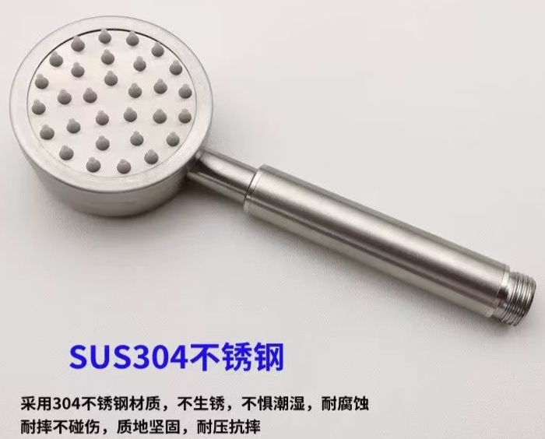
33 | 花洒底座 | 白色塑料材质；如图。 | 个 | 100 | 2 | 200 |  |  | 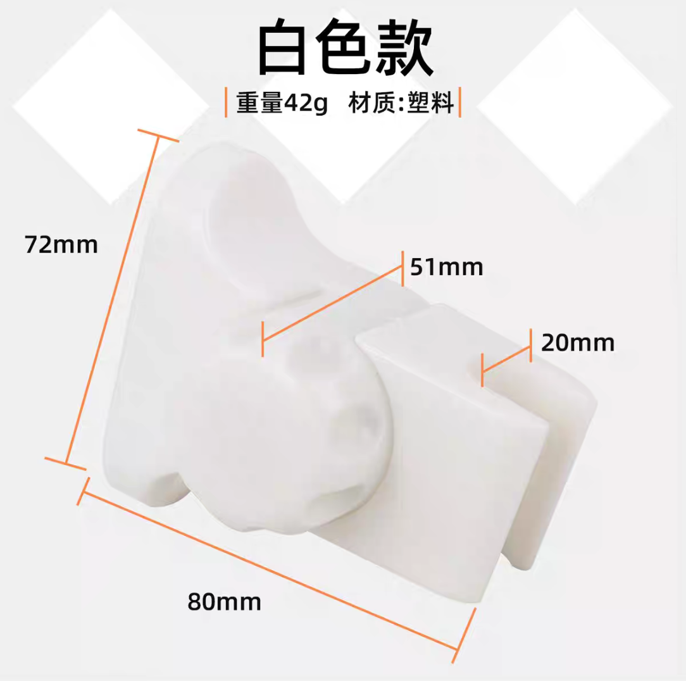
34 | 洗手盆有溢水口下水器 | 不锈钢加厚管，19孔设计 | 个 | 30 | 25 | 750
35 | 弯头脚踏冲水阀 | 全铜加厚 | 个 | 10 | 230 | 2300 |  | 箭牌、埃美柯、科固 | 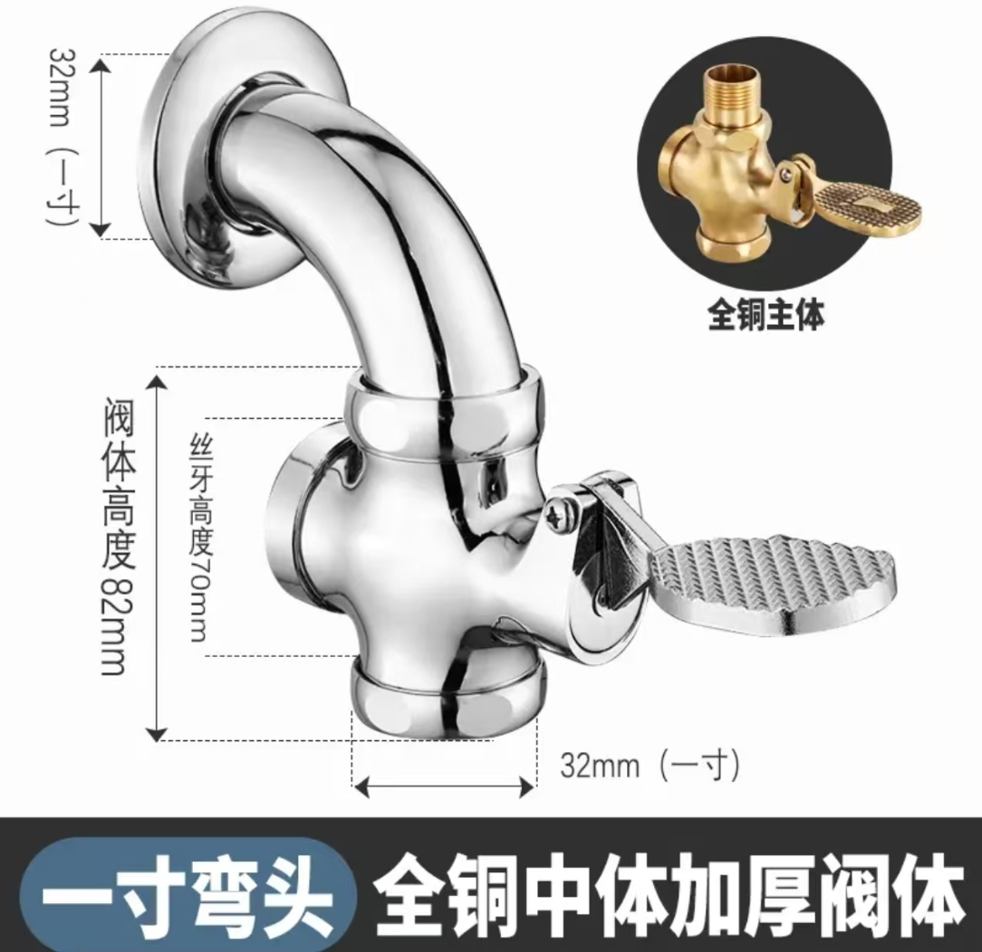
36 | 小便斗下水管 | 左圆右方 | 个 | 10 | 10 | 100 |  | 潜水艇、箭牌、台岛
37 | 消防门锁芯 | 铜芯通开，需要供应商到水电班拿钥匙配锁芯。 | 个 | 50 | 8 | 400
38 | 自粘PVC弧形地线槽 | 白色弧形线槽；如图。 | 米 | 200 | 5 | 1000 |  | 南兴、雄塑 | 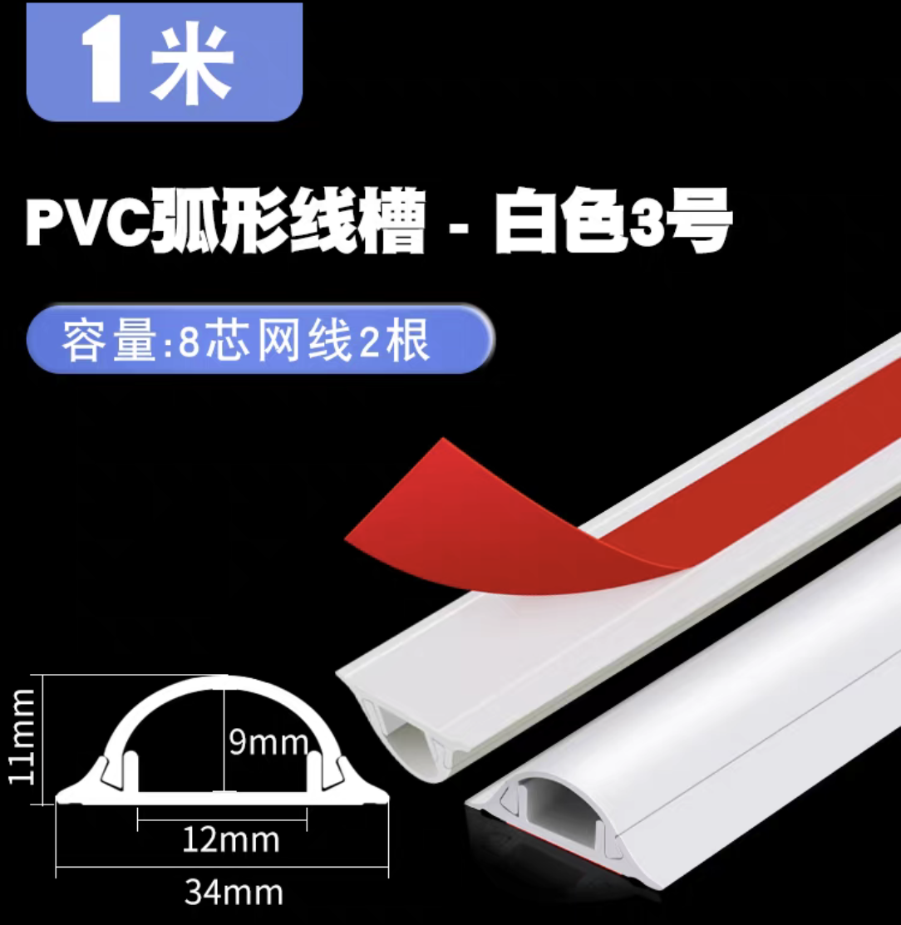
39 | 电工绝缘胶带 | 18米/卷 | 卷 | 260 | 6.5 | 1690 | 黄色、绿色、红色、蓝色各50卷，黑色、白色各30卷
 |  | 合计 |  |  |  | 24385

